Bénin
 | Bénin - COURBE DES TAUX 23/06/2023

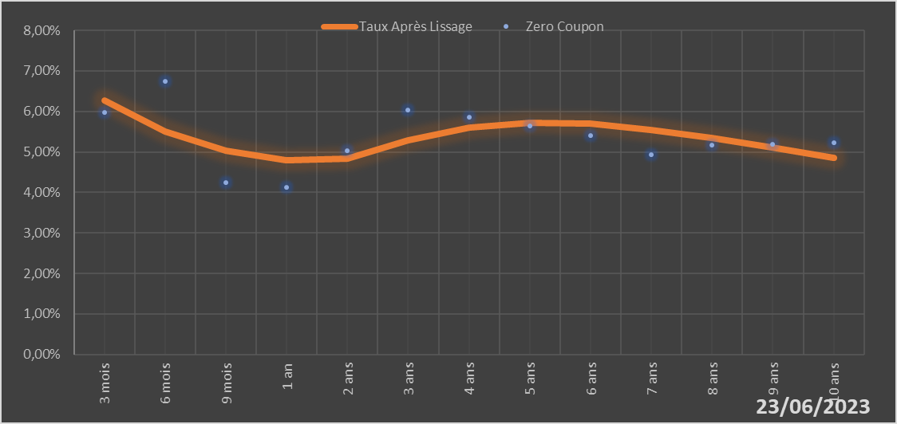

 |  | Maturité | Zero Coupon | Taux Après Lissage
 |  | 3 mois | 5.9724% | 6.2626%
 |  | 6 mois | 6.7520% | 5.4956%
 |  | 9 mois | 4.2368% | 5.0390%
 |  | 1 an | 4.1310% | 4.7963%
 |  | 2 ans | 5.0392% | 4.8427%
 |  | 3 ans | 6.0386% | 5.2903%
 |  | 4 ans | 5.8624% | 5.6067%
 |  | 5 ans | 5.6394% | 5.7269%
 |  | 6 ans | 5.4117% | 5.6911%
 |  | 7 ans | 4.9397% | 5.5504%
 |  | 8 ans | 5.1663% | 5.3463%
 |  | 9 ans | 5.1939% | 5.1083%
 |  | 10 ans | 5.2209% | 4.8562%

2023-06-23
oui

Bénin

